Sheet1
Connection策划案
人 | 操作 | 时间
沈雷力 | 创造 | 5/10

 |  | 1. | 游戏类型
 |  |  | 一个三人非对称对抗恐怖游戏
 |  | 2. | 设计目的
 |  |  | 满足connection的主题
 |  |  | 非对称对抗，有两个能力不等的阵营，玩家的体验不同
 |  |  | 给怪物玩家杀戮，爽的体验。人类玩家恐怖，紧张，求生，互助的体验。
 |  | 3. | 游戏概述
 |  |  | 游戏由三人游玩，分为两个阵营
 |  |  | 一个玩家扮演怪物
 |  |  | 两个玩家扮演人类
 |  |  | 规则：
 |  |  |  | 1.扮演怪物的玩家头部可以发出射程为全图的光线。被光线照射的人类玩家动作随时间变的缓慢，并最终死亡。所有玩家死亡后怪物获胜
 |  |  |  | 2.扮演人类的玩家有较快的移动速度，可以扔东西和捡东西。扔东西可以对怪物造成影响。人类玩家把相应的物品放到指定位置后胜利，所有人类玩家死亡失败
 |  | 4. | 游戏流程

 |  |  |  |  |  |  |  |  | 不同的结束方式结束界面不同

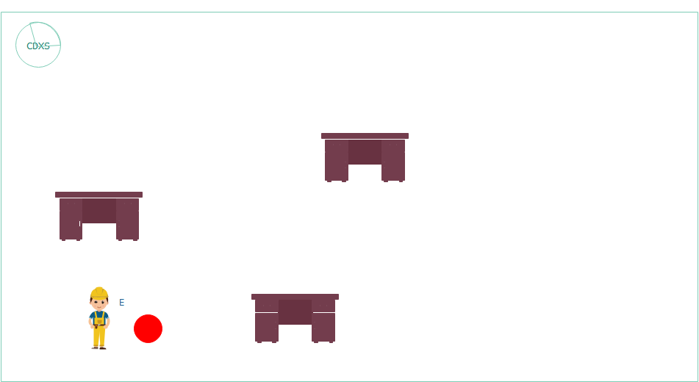
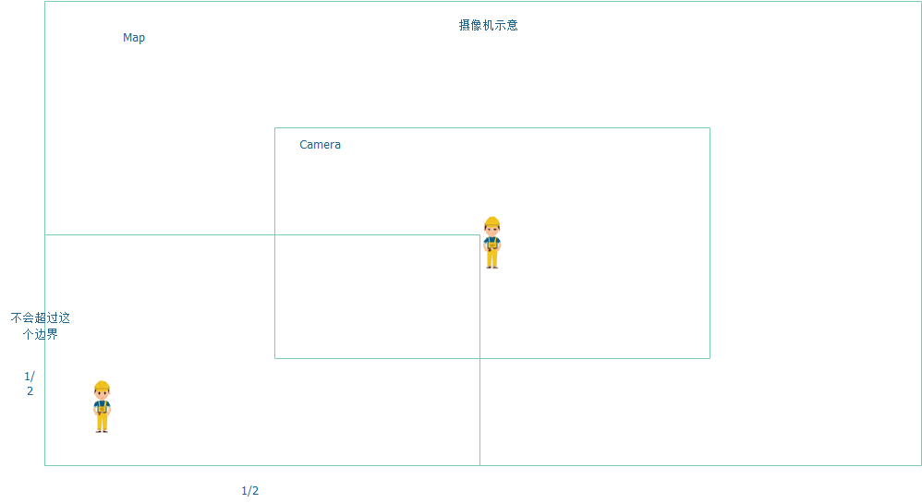
 |  | 5. | 功能描述
 |  |  | 人类玩家：
 |  |  |  | 功能 | 描述 | 输入 | 表现 | 数值
 |  |  |  | 走路 |  | wsad | 有行走动画
 |  |  |  | 捡/放东西 | 玩家可以按键拾 取面前一定距离的物品。拾取后物品出现在玩家面前，并跟随玩家转向和移动。玩家在有物体的状态下再次按e可将物体放到身前 | E | 不需要动画，靠近物体可以拾取时出现按键UI提示
 |  |  |  | 扔东西 | 玩家可以通过点 击鼠标按键向面前90度范围内靠近鼠标的方向按一定力度横向投掷物体。有CD，CD会显示在玩家屏幕上 | 鼠标左键/ 鼠标方向 | 有现成动画 的话可以加一个伸手动画。技能图标和CD显示在玩家自己的屏幕上（按时间变化的饼图） | CD：10s
 |  |  |  | 跟随摄像机 | 人类的摄像机会 45度俯视角的跟随人类玩家。但当摄像机边界靠近地图边界时不会移动
 |  |  |  | 受到照射 | 玩家在被光线照射后移动速度会变慢，并按照一定速度持续减速直至停止。被照射后的移动速度远小于怪物的转向速度。在一定时间的照射后，玩家死亡 |  | 最好能实现 持续减速的移动动作，死亡后玩家保持当前姿势但不能再进行操作。（时间有富裕可以增加光线照射到玩家身上和玩家死亡后变色的特效/材质） | 受照射死亡 时间：8s
 |  |  |  | 出生点 | 玩家的出生点写死

 |  |  | 怪物玩家：
 |  |  |  | 怪物玩家现在有两种可能的实现方式，1.不可移动，多个怪物2.一个可移动的怪物。这里先实现1验证
 |  |  |  | 功能 | 描述 | 输入 | 表现 | 数值
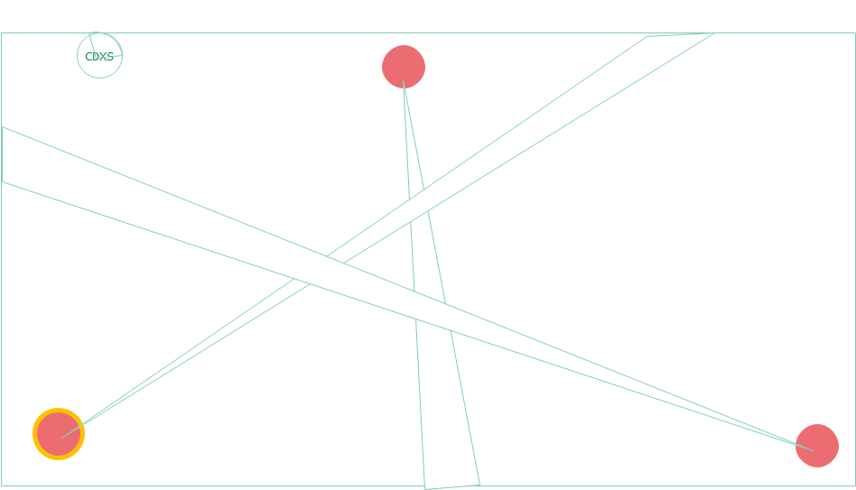

 |  |  |  | 转向 | 只能转动当前控 制怪物 | ad | 不用
 |  |  |  | 受到撞击 | 再怪物被物品（仅限物品）撞击后，当前怪物的光线停止一定时间。并在时间结束后重新开始。 在撞击后，怪物会弹开物体一定距离（为了防止一直撞击判定的bug，有其他方法解决也可以） |  | 有时间可以考虑制作灯光闪烁然后关闭，闪烁然后开启的效果 | 5s
 |  |  |  | 光线 | 怪物的头部射出一定角度（可调）扇形的，全图射程的散射光束。被照射的物体都会有被照射判定。 |  | 有丁达尔现象的黄色光束特效（尽量实现）
 |  |  |  | 换控制对象 | 玩家可以通过在其他怪物上双击鼠标按键。有CD，CD会显示在玩家屏幕上。玩家在cd中点击会有红色提示。玩家切换怪物后，原来控制的怪物会熄灭一定时间 | 鼠标左键 双击 | 当前控制的 怪物有一个场景中红色或黄色的持续特效提示（人类也能看到）。 饼状图CD。 CD不足时饼状图闪红 | 切换CD：10s 熄灭：5s
 |  |  |  | 俯视角摄像机 | 全图的俯视角摄像机

 |  |  | 场景：
 |  |  |  | 功能 | 描述 | 输入 | 表现 | 数值
 |  |  |  | 障碍物 | 场景中的障碍物，有collider，能阻挡光线。要注意高度问题，还有有空隙的障碍物能否遮挡光线
 |  |  |  | 光线 | 场景中以黑暗为 主题。除了光线找到的区域应当较暗 |  | 没有光线的 区域应该有一种看不清楚的感觉，尤其是在远端怪物视角。玩家在不持有发光物体的情况下不容易被发现
 |  |  |  | 可互动物体和 机关 | 两种颜色的cube 物体（物体可以加个光源。在黑暗的场景中发光）和相应颜色的机关区域（也可发比物体暗的光）。玩家需要将相应的物体放到放映的机关上胜利 |  | 加个发光 贴图？
 |  |  |  | 场景效果 | 时间允许的话场景里可以加些灰尘的粒子效果 |  | 增加光线的 表现力，烘托氛围

